PD
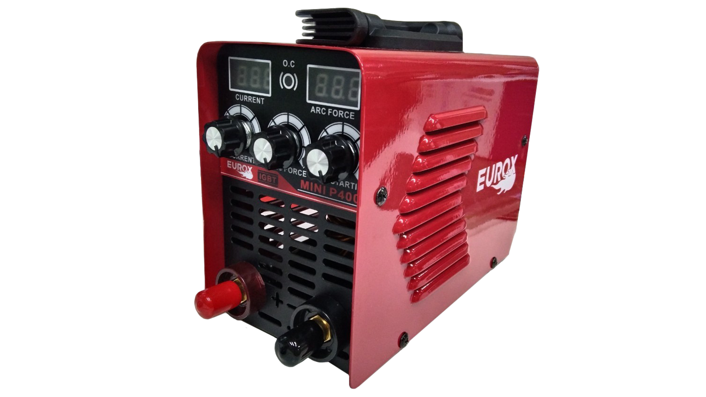
เลขที่ SKU : 05-016-560 วันที่ : 27/11/2023
1. ข้อมูลสินค้า |  |  |  | รูปสินค้า
ประเภท (กลุ่มหลัก) | เครื่องเชื่อม/ตู้ชาร์จ | ประเภท (กลุ่มรอง) | เครื่องเชื่อม
ชื่อภาษาไทย | เครื่องเชื่อม EUROX MINI P400 | ชื่อภาษาอังกฤษ
รหัสสินค้า | 05-016-560 | Barcode | 8859007711721
สถานะสินค้า | D24 | รหัสทีมขาย
รุ่น (Model) | เครื่องเชื่อม | ยี่ห้อ | EUROX
สีตัวสินค้า | แดง - ดำ | สีของบรรจุภัณฑ์ | ขาว - แดง - ดำ
ทำจากวัสดุ | เหล็ก | ประเทศผู้ผลิต | PRC
ผู้ผลิต | S35 ตู้เชื่อม

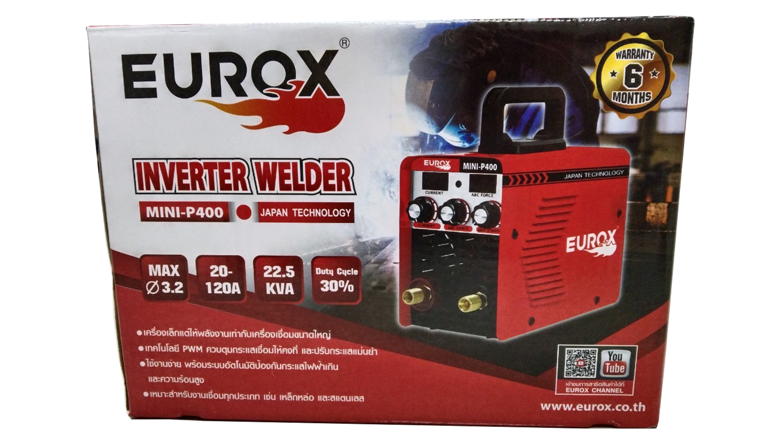
2. คุณสมบัติ |  |  |  | รูปบรรจุภัณฑ์
แรงดันไฟฟ้า | 220V/50Hz | กระแสเชื่อม | 120A
Duty Cycle | 30% | กำลังไฟ | 22.5 KVA
ขนาดลวด | 1.6 - 3.2 มม. | ระดับป้องกัน | IP21
สายไฟ | 1 ม.

3. รายละเอียดบรรจุภัณฑ์
ขนาดสินค้า (ซม.) | 26x12x18.5 (ไม่รวมบรรจุภัณฑ์) | น้ำหนักสินค้า (กก.) | 2.4 (ไม่รวมบรรจุภัณฑ์)
ขนาดกล่อง 1 (ซม.) | 31.5x17x22.5 | ขนาดบรรจุ (กล่อง) | 1 PCS
ขนาดกล่อง 2 (ซม.)
 |  | น้ำหนักรวมสินค้า (กก.) | 3.8 | อุปกรณ์ภายในกล่อง
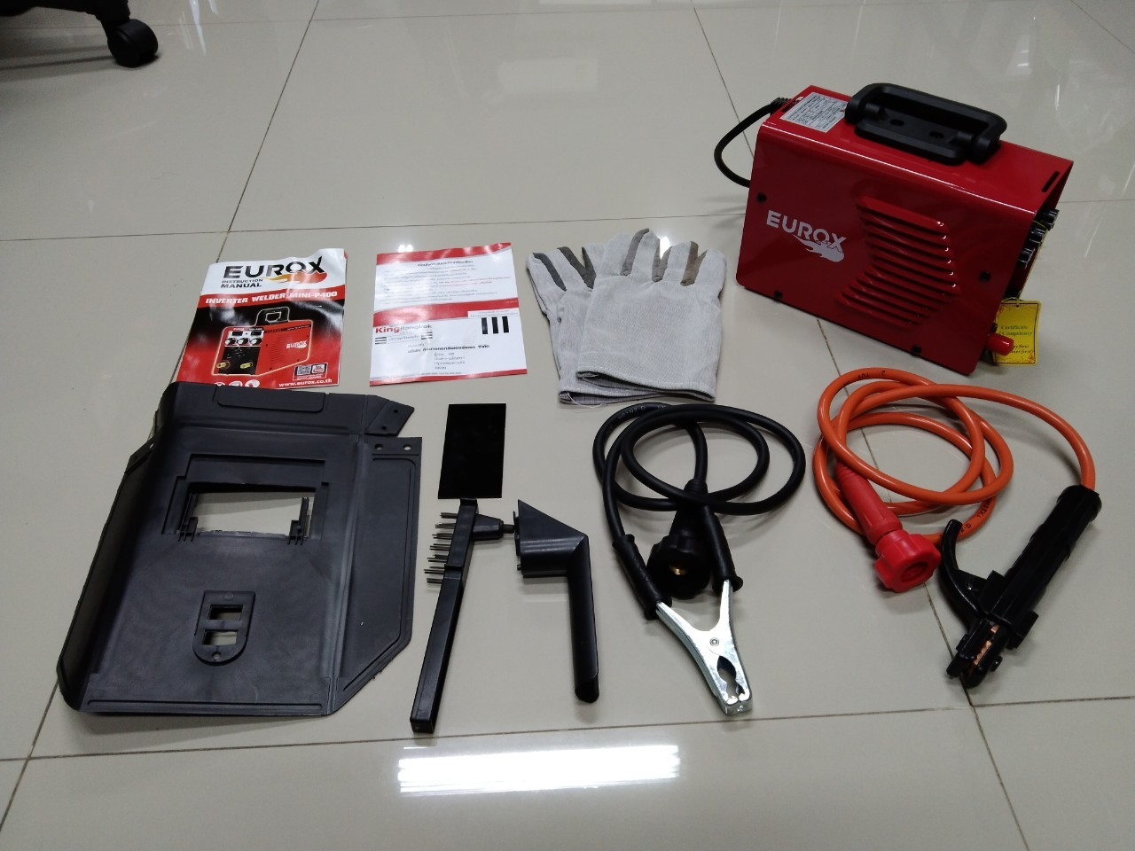
บาร์โค้ดกล่อง | 8859007711721 | ขนาดลัง (ซม.) | xx
ขนาดบรรจุ (ลัง) |  | น้ำหนักลังรวมสินค้า (กก.)

4. อุปกรณ์ภายในกล่อง
- คู่มือการใช้งาน - ใบรับประกัน 6 เดือน - สายเชื่อม 1.8 ม. - สายดิน 1.2 ม. - หน้ากากเชื่อม - แปรงขัดทำความสะอาด - ถุงมือ 1 คู่

5. วิธีการใช้งาน
ใช้สำหรับเชื่อมเหล็ก


6. จุดเด่น จุดขาย ของสินค้า |  |  |  | รูปลังสินค้า
- เทคโนโลยี IGBT Inverter ทำให้เครื่องเล็ก แต่ให้พลังงานเท่ากับเครื่องใหญ่ - เทคโนโลยี PWM ควบคุมกระแสเชื่อมให้คงที่ และปรับกระแสแม่นยำ - กระแสเชื่อมคงที่ เชื่อมง่าย เชื่อมลื่น รอยเชื่อมเนียม - เหมาะสำหรับงานเชื่อมทุกประเภท เช่น เหล็กหล่อ และสแตนเลส - ปลอดภัยด้วยระบบตัดการทำงานอัตโนมัติ เมื่อกระแสไฟและความร้อนเกิน - ใช้กระแสไฟสูงถึง 120 แอมป์ เหมาะทั้งงาน DIY และงานเชื่อมทั่วไป - มีปุ่มปรับกระแส ARCFORCE ลดการติดชิ้นงานของลวดเชื่อมช่วยให้เดินแนวเชื่อมสวยงาม - มีปุ่มปรับ Hot Start ช่วยให้เริ่มเชื่อมได้อย่างราบรื่น

7. การรับประกัน
ระยะเวลารับประกัน (เดือน) | 6 ระบุ
ประเภทการรับประกัน | เครื่องเชื่อม
เงื่อนไขการรับประกัน | 1. บริษัทฯ จะบริการซ่อมและเปลี่ยนอะไหล่ โดยไม่คิดมูลค่าแก่สินค้าที่จัดจำหน่ายโดยบริษัทฯ ในกรณีที่ความเสียหายเกิดจากความผิดพลาดของโรงงานผู้ผลิต ภายในระยะเวลา 6 เดือน นับจากวันที่ซื้อ (ทั้งนี้ดูจากใบเสร็จรับเงินของทางร้านค้าที่สั่งซื้อและใบรับประกัน) 2. การรับประกันนี้ไม่รวมการชำรุดของวัสดุสิ้นเปลือง อุปกรณ์เสริม และของแถมในชุด 3. การรับประกันจะสิ้นสุดจากการใช้ผิดประเภท เช่น ถอด ซ่อม ดัดแปลง แก้ไขเปลียนสภาพไปจากเดิมโดยบุคคลภายนอก หรือการดูแลรักษาไม่ถูกต้องตามที่ระบุไว้ในคู่มือ 4. การรับประกันนี้ไม่รวมถึงค่าขนส่ง หากต้องการให้ บริษัทฯ บริการถึงที่จะมีค่าใช้จ่าย 5. ใบรับประกันนี้ใช้ได้เฉพาะเครื่องที่มีเบอร์เครื่องตรงกันเท่านั้น ไม่สามารถโอนให้ผู้อื่นได้ หากใบรับประกันหาย บริษัทฯ ขอสงวนสิทธิ์การไม่ออกใบรับประกันใหม่ในทุกกรณี

8. ข้อมูล สคบ.
ชื่อสินค้า | เครื่องเชื่อม EUROX MINI P400
ผลิตจากประเทศ | PRC |  |  | รูป Barcode
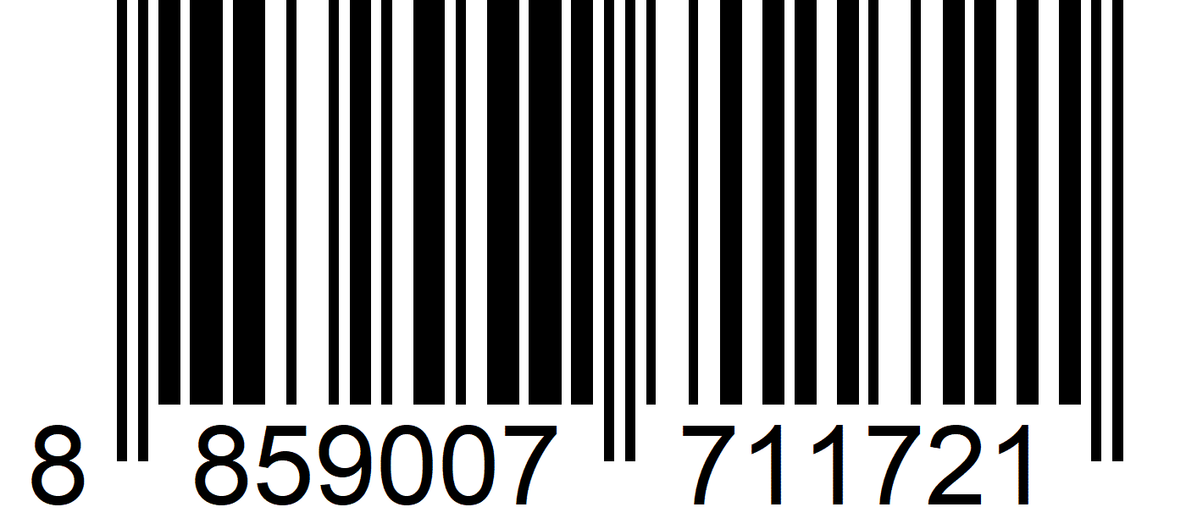
จัดจำหน่ายโดย | บริษัท คิงบางกอก อินเตอร์เทรด จำกัด
 | 541,543,545 ซอย 39/1 แขวงท่าแร้ง เขตบางเขน กรุงเทพมหานคร 10220
 | เลขประจำตัวผู้เสียภาษี: 0105545012035 สำนักงานใหญ่ | โทรศัพท์: 02-509-3850 | โทรสาร: 02-509-3856
บรรจุ | 1 ตัว/กล่อง
วิธีการใช้ | ใช้สำหรับเชื่อมเหล็ก
คำเตือน | ขณะใช้งานหรือเลิกใช้งาน ควรเก็บอุปกรณ์ให้พ้นมือเด็กเพื่อความปลอดภัย
ราคา | ระบุ ณ จุดขาย
วันที่ผลิต

9. ข้อควรระวัง
คำเตือน | ขณะใช้งานหรือเลิกใช้งาน ควรเก็บอุปกรณ์ให้พ้นมือเด็กเพื่อความปลอดภัย
ข้อแนะนำในการใช้งาน | ห้ามใช้งานผิดประเภท

